Лист1
Задание 2
Uin |  | f |  | Uвых |  | Uа
2 | В | 10 | кГц | 1.5 | В | 1.11 | В | 1.3513513514 | 135.13513514
2 | В | 1 | кГц | 3.65 | В | 280 | мВ | 1.3035714286 | 130.35714286
2 | В | 100 | Гц | 3.75 | В | 30.6 | мВ | 12.254901961 | 1225.4901961
2 | В | 10 | Гц | 3.65 | В | 3.5 | мВ | 104.28571429 | 10428.571429
Задание 4
Uin | 0.124 | В
f | 1 | кГц
Uвых | 12.3 | В
Усил | 99.193548387
fверх | 15.7 | кГц
Задание 8
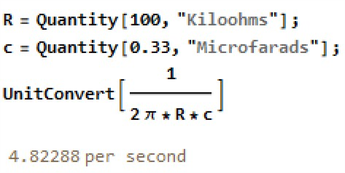
Uin | 1.86 | В | fгран_рас | 4.8 | Гц
Uout | 0.506 | В

